Instruktioner
Tillämpning av Risklogg (RL) tillsammans med Vägvalsmodellen (VVM)
Syftet med Vägvalsmodellen(VVM) är att man så lite som möjligt ska förlita sig på att bedöma olycksrisker mot Tolerabel risknivå (TR) uttryckt i riskmatriser. Istället ska Vägvalsmodellen (VVM) användas för att tillgodoräkna sig redan genomfört systemsäkerhetsarbete. Se HSS 2022, kapitel 11.

Riskidentifiering
Samtliga aktörer behöver identifiera olycksrisker samt visa hur betryggande säkerhet har uppnåtts för det tekniska systemet.

Riskidentifiering | Riskidentifieringen är till för att kunna särskilja olycksriskerna fram tills dess att riskreduceringsarbetet kan stängas. Utförliga beskrivningar av olycksriskerna utifrån Olycksriskmodellen (ORM) sker i Systemsäkerhetsrapport (SAR).
Risknr | I denna kolumn anges riskidentitet i form av ett löpnummer (Risknr). Vid behov kompletteras Risknr med ytterligare en identitet (exv nummer) för att även kunna ange System/Delsystem/Komponent. Exv för marinen kan DIUS nr/MIMI anges, samt motsvarande för armé och flyg.
Olycksrisk | I denna kolumn formuleras olycksriskerna för person, egendom respektive yttre miljö enligt nedan. Se HSS 2022, avsnitt 13.2.6. – Personskada vid… orsakad av/på grund av/vållad av… – Egendomsskada vid… orsakad av/på grund av/vållad av… – Miljöskada vid… orsakad av/på grund av/vållad av… En utförlig beskrivning av olycksrisken utifrån Olycksriskmodellen (ORM) sker i SAR.
VALBARA
System / Delsystem / Komponent | För stora tekniska system (plattformar) kan även System/Delsystem/Komponent behöva anges. Denna kolumn är således möjlig att stryka för mindre tekniska system.
Riskkälla / Fara | I denna kolumn anges riskkällan/faran och vilken/vilka egenskaper som gör den farlig. Information hämtas från olika systemsäkerhetsanalyser såsom FHA, PHL, PHA och SSHA.

Vägvalsmodellen (VVM)

Vägvalsmodellen (VVM) | Vägvalsmodellen (VVM) är framtagen för att kunna tillgodoräkna sig redan genomfört systemsäkerhetsarbete. Istället för att bedöma olycksriskerna mot Tolerabel risknivå (TR) uttryckt i riskmatris kan majoriteten av olycksriskerna hanteras genom Vägval (VV1 - 6) och dessa kan därmed anses erbjuda betryggande säkerhet.
Val av Vägval (VV) | Välj vilket/vilka Vägval (VV)som är relevanta för att systemet/delsystemet/komponenten med tillhörande olycksrisk ska erbjuda betryggande säkerhet. Notera att VV1 är obligatorsikt. Ange motivering för respektive Vägval. Se Stödflik - Vägval för information kring relevanta argument och motiveringar för Vägvalen. Obs! Agrumenten och motiveringarna i Stödflik - Vägval är bara exempel för vad som kan användas. Vägval 1-6 (7): Vägval 1 - Författningsenliga krav Vägval 2 - Godkänd av annan stat Vägval 3 - Godkänd av annan part Vägval 4 - Övriga standarder Vägval 5 - Designregler Vägval 6 - Beprövat system *Eventuella övriga kompletterande motiveringar *Vägval 7 - Riskmatriser (placera olycksrisken i VV7 flik) | 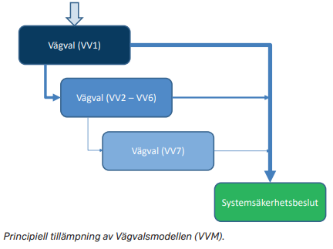

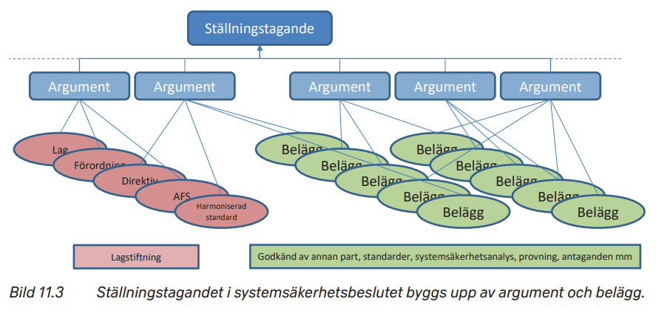
Status riskreduceringsarbete

Status riskreduceringsarbete | Riskreduceringsarbetet går ut på att finna argument med tillhörande åtgärder för att uppfyllade Vägval som tilldelats olycksrisken så att ett Ställningstagande kan tas om att riskreduceringsarbetet för nämnd olycksrisk kan stängas/accepteras.
Argument för att systemet erbjuder betryggande säkerhet (Överenskommet riskreduceringsarbete) Riskreduceringsarbetet ska vara överenskommet mellan Konstruktör och Beställare | I denna kolumn anges de Argument med tillhörande Åtgärder (Belägg) som ska uppfylla relevant Vägval. (Åtgärder uppfyller ett Argument ; Ett eller flera Argument uppfyllet ett Vägval) Grön text: Argument och dess åtgärder för Vägvalet är överenskommet mellan Konstruktör och Beställare. Argument OK. Orange text: Argument och dess åtgärder för Vägvalet är ej tillräckligt för Konstruktör och/eller Beställare. Argument Ej än OK.
Riskhantering (PDR/CDR) Riskhanteringskolumnen ska vara klart till PDR/CDR Riskreduceringsarbetet i Risklogg bör vara klart för PDR/CDR vid K/B-möte för Riskhantering (K/B-möte) Obligatoriskt K/B-möte (IPT/WG) Konstruktörs-/Beställarmöte ska hållas med Konstruktör / Beställare innan vidare arbete genomförs i Riskloggen. [K/B= Konstruktör / Beställare] | STATUS för Argument (Stängd/Öppen) Fyll i cellen i en av färgerna nedan Grönt: Argument och dess åtgärder för Vägvalet är överenskommet med Konstruktör och Beställare. (K/B). Riskreduceringsarbetet för olyckrisken kan stängas vid verifiering av argument. (Datum för överenskommelse mellan Konstruktör och Beställare ska noteras) Oranget: Argument och dess åtgärder för Vägvalet är ej tillräckligt för K/B. Riskreduceringsarbetet för olycksrisken är öppen och kan inte stängas vid verifiering av nuvarande argument. (Lägg till en kort kommentar kring varför Argument ej är tillräckligt för K/B) |  | 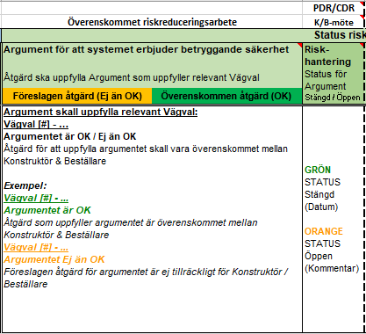

------------------------------------------------------------------------------------------------------------------------------------------------------------------------------------------------------------------------------------------------------------------------------------------------------------
OBS! Kolumn 'Argument för att systemet ger betryggande säkerhet' och 'Riskhantering' måste vara omhändertaget innan nästa kolumn påbörjas.

Belägg för att systemet erbjuder betryggande säkerhet (Konstruktörens genomförda riskreduceringsarbete) Konstruktören genomför riskreduceringsarbete och tar fram belägg (ex. dokument) för att stänga riskreduceringsarbetet för olycksrisken för dem själva. | I denna kolumn anges de Belägg (t.ex. dokument, beslutshandlingar, ställningstaganden, och övrig information) som verifierar ifall det finns underlag nog för Argumenten som uppfyller Vägvalen som stänger riskreduceringsarbetet för aktuell olycksrisk. Grön text indikerar på dokument som har verifierats och är frisläppta. Argumentet är hanterat och verifierat med relevanta belägg, exv dokumentation. Orange text indikerar att dokumnetet finns, men kan inte stängas då det behandlar exempelvis en prototyp, eller är ett ofullständigt dokument. Beläggen för att hantera argumentet är under behandling. Röd text indikerar att dokumentet måste granskas mer noggrant och möjligtvis inte passar in med kravet, eller att det saknas ett dokument. Argumentet saknar belägg. |  | 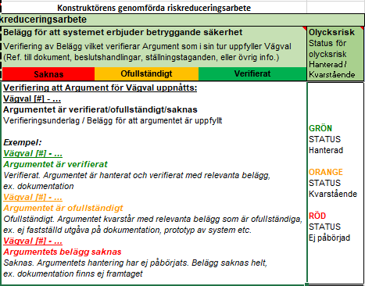
Olycksrisk Konstruktören | STATUS för Olycksrisk (Hanterad/Kvarstående) Fyll i cellen i en av färgerna nedan Grönt: Olycksrisken är hanterad. Alla Vägval med dess argument är verifierat med relevanta belägg, exv dokumentation. Oranget: Olycksrisken är kvarstående. Alla eller något Vägval med dess argument är ofullständigt. Belägg är inte verifierade, exv ej fastställt dokument. Rött: Olycksrisken är ej påbörjad. Belägg saknas, ex. dokument finns inte.

Statusuppdatering för utvecklingsprojekt

VALBARA
Statusuppdatering för utvecklingsprojekt (Beställarens kontroll av genomfört riskreducreingsarbete) Beställaren (ex. FMV) kontrollerar att det riskreducerings-arbete som konstruktör (ex. industri) är genomfört och att alla dokument, fysiskt införda åtgärder, provning av delsystem/system, kontroll av materieldokumentation, är verfierade och godkända. | De fyra första kolumner är valbara. Dessa kolumner används främst vid långa utvecklingsprojekt och de fyra första kolumner är därför valbara. Beroende på projekts tidsutsräckning kan man bortse från dem och genomföra hela Systemsäkerhetsvärderingen i kolumnen innan: 'Belägg att systemet erbjuder betryggande säkerhet' och 'Olycksrisk' Obs! Sista kolumnen 'Olycksrisk' är fortfarande obligatorisk där möte mellan Konstruktör och Beställare ska hållas.
Riskdokumentation | I denna kolumn kontrolleras att all dokumentation som använts som referenser är överenskomna, verifierade och godkända mellan Konstruktören och Beställaren.
Fysiskt införd åtgärd | I denna kolumn kontrolleras det att okulärkontroll har genomförts på systemet/delsystemet för att se att alla fysiskt införda åtgärder har införts.
Provning / Värdering av Systemet | I denna kolumn beskrivs potentiellt test av systemet/delsystemet för att värdera om den skattade effekten är uppnådd.
Kontroll av materieldokumentation | I denna kolumn kontrolleras materieldokumentationen, exempelvis att instruktioner och varningstexter m.m. finns med i bruksanvisningar och underhållsinstruktioner.
Olycksrisk Beställare (SV) Olycksriskkolumnen ska vara klar till SV (Safety Verification) Systemsäkerhetsverifieringen för olycksrisken i Risklogg bör vara klar för SV vid möte med Beställare. (K/B-möte) Obligatoriskt K/B-möte (IPT/WG) Konstruktörs-/Beställarmöte ska hållas med Konstruktör / Beställare innan vidare arbete genomförs i Riskloggen. [K/B= Konstruktör / Beställare] | STATUS för riskreduceringsarbetet för olycksrisk (Stängd/Öppen) Fyll i cellen i en av färgerna nedan Grönt: Riskreduceringsarbetet för olycksrisken kan stängas eftersom kontroll av system/delsystem har genomförts och godkänt resultat har presenterats för Konstruktör/Beställare. Oranget: Riskreduceringsarbetet för olycksrisken är öppen. Kontroll av system/delsystem har inte genomförts eller inte godkänts.

------------------------------------------------------------------------------------------------------------------------------------------------------------------------------------------------------------------------------------------------------------------------------------------------------------
OBS! Kollumn 'Olycksrisk' i delmomentet 'Statusuppdatering för utvecklingsprojekt'måste vara omhändertaget innan nästa kolumn påbörjas.

Acceptansbeslut

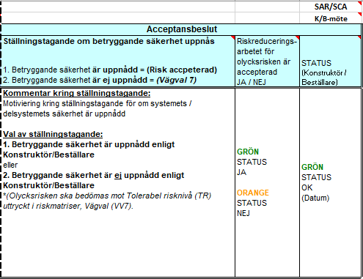
Acceptansbeslut | Beslut om riskreduceringsarbetet med viss olycksrisk kan accepteras efter att alla valda Vägval, med argument och dess belägg, verfierats. Officiellt möte mellan Konstruktör och Beställare ska hållas.
Ställningstagande om betryggande säkerhet uppnås | I denna kolumn bedöms det om en betryggande säkerhet har uppnåtts för systemet/delsystemets olycksrisk. Val 1: Betryggande säkerhet är uppnådd = Riskreduceringsarbetet för aktuell olycksrisk accpeterad. Val 2: Betryggande säkerhet är ej uppnådd = Riskreduceringsarbetet för aktuell olycksrisk är inte accepterad och kan behöva genomföras med Vägval (VV7) Riskmatris.
Olycksrisk accepterad | STATUS (JA/NEJ) Grönt: Riskreduceringsarbetet för aktuell olycksrisk har accepterats av Konstruktör och Beställare. Oranget: Riskreduceringsarbetet för aktuell olycksrisk har inte accepterats av Konstruktör och/eller Beställare. (Olycksrisken kan behöva bedömas mot Tolerabel risknivå (TR) uttryckt i riskmatris genom Vägval (VV7).
STATUS Konstruktör / Beställare (SAR/SCA) Statuskolumnen ska vara klart till SAR/SCA Riskreduceringsarbetet för olycksrisken måste stängas i detta moment innan SAR/SCA kan godkännas. (K/B-möte) Obligatoriskt K/B-möte (IPT/WG) Konstruktörs-/Beställarmöte ska hållas med Konstruktör/Beställare innan vidare arbete genomförs i Riskloggen. [K/B= Konstruktör / Beställare] | Datum och Signatur Riskreduceringsarbetet för aktuell olycksrisk har presenterats för Konstruktör och Beställare i ITP/WG. Konstruktör och Beställare bedömer efter genomgång om riskreduceringsarbetet för aktuell olycksrisk kan stängas. Vid acceptans ska Datum och Signering läggas till.

Risklogg VV1-VV6 - Mall
Dokumentidentitet: xxx |  |  |  |  |  | PDR/CDR |  |  |  |  |  |  | SV |  |  | SAR/SCA
Utfärdad av: (NAMN#) |  |  |  |  | Överenskommet riskreduceringsarbete | K/B-möte | Konstruktörens genomförda riskreduceringsarbete |  | Beställarens kontroll av genomfört riskreduceringsarbete |  |  |  | K/B-möte |  |  | K/B-möte
Riskidentifiering |  |  |  | Vägvalsmodellen (VVM) | Status riskreduceringsarbete |  |  |  | Statusuppdatering för tidutsträckta utvecklingsprojekt (Matrieldokumentation / Konstruktionsinriktade / Värdering av system) *Valbara |  |  |  |  | Acceptansbeslut
Risk-nr | Olycksrisk | System / Delsystem / Komponent | Riskkälla / Fara | Val av Vägval (Se Stödflik - Vägval för mer info) | Argument för att systemet erbjuder betryggande säkerhet | Risk-hantering Status för Argument Stängd / Öppen | Belägg för att systemet erbjuder betryggande säkerhet | Olycksrisk Status för olycksrisk Hanterad / Kvarstående | Riskdokumentation | Konstruktionsinriktade åtgärder | Provning / Värdering av riskreduceringen | Kontroll av materieldokumentation | Olycksrisk Status för olycksrisk Stängd / Öppen | Ställningstagande om betryggande säkerhet uppnås | Riskreducerings-arbetet för olycksrisken är accepterad JA / NEJ | STATUS (Konstruktör / Beställare)
Överenskommen åtgärd (OK)
Föreslagen åtgärd (Ej än OK)
Verifierat
Ofullständigt
Saknas
 |  |  |  | Vägval VV1 - VV6 Motivering: Vilka vägval krävs och varför för att det tekniska systemet ska erbjuda betryggande säkerhet? | Åtgärd ska uppfylla Argument som uppfyller relevant Vägval |  | Verifiering av Belägg vilket verifierar Argument som i sin tur uppfyller Vägval (Ref. till dokument, beslutshandlingar, ställningstaganden, eller övrig info.) |  | Finns riskdokumentation som använts som referenser och är de godkända och överenskomna med Beställaren? | Visuell kontroll av att alla konstruktionsinriktade åtgärder har införts i det tekniska systemet. | Test/kontroll av det tekniska systemet för att värdera om den skattade effekten är uppnådd. | Kontrollera att instruktioner och varnings-texter finns i bruksanvisningar och underhållsinstruktioner. |  | 1. Betryggande säkerhet är uppnådd = (Risk accpeterad) 2. Betryggande säkerhet är ej uppnådd = (Vägval 7)
Överenskommen åtgärd (OK)
Föreslagen åtgärd (Ej än OK)
Verifierat
Ofullständigt
Saknas
Verifierat
Ofullständigt
Saknas
Verifierat
Ofullständigt
Saknas
01

VALBART

02

03

04

05

06

07

Information för respektive kollumn:
I dessa celler anges riskidentitet, ev ett tvåställigt nummer för att också kunna ange systemet / delsystemet. T.ex. för marinen anges DIUS nr, MIMI samt motsvarande för armé och flyg. |  | Här beskrivs risken (riskkälla / risknamn) och vilken egenskap som gör den farlig. Hämtas från analyser som exempelvis PHL och PHA. | Beskriv olycksrisken. Förklara vad som inte får inträffa eller som inte någon/något får exponeras för. | Välj vilket/vilka Vägval som är relevanta för att systemet/delsystemet med tillhörande olycksrisk skall uppnå en betryggande säkerhet. Ange motivering för respektive Vägval. Vägval 1-6 (7) Vägval 1 - Författningsenliga krav Vägval 2 - Godkänd av annan stat Vägval 3 - Godkänd av annan part Vägval 4 - Övriga standarder Vägval 5 - Designregler Vägval 6 - Beprövat system *Eventuella övriga kompletterande motiveringar *Vägval 7 - Riskmatriser (Placera risk i VV7 flik) Se Stödflik - Vägval för information kring relevanta argument och motiveringar för Vägvalen | Här i anges de Argument med tillhörande Åtgärder som skall uppfylla relevant Vägval. (Åtgärder uppfyller ett Argument ; Ett/Fler Argument uppfyllet ett Vägval) Grön text: Argument och dess åtgärder för Vägvalet är överenskommet mellan Konstruktör & Beställare. Argument OK. Orange text: Argument och dess åtgärder för Vägvalet är ej tillräckligt för Konstruktör / Beställare. Argument Ej än OK. | Status Grönt: Risken är stängd kan stängas vid verifiering av argument. (Datum) Oranget: Risken är öppen och kan ej stängas vid verifiering av nuvarande argument. (Kommentar vrf Argument ej är tillräckligt krävs) | Här anges de dokument, beslutshandlingar, ställningstaganden, och övrig information som verifierar ifall det finns underlag för de satta förutsättningarna. Grön text indikerar på dokument som har verifierats och är stängda. Orange text indikerar på att dokumnetet finns, men kan inte stängas då det behandlar exempelvis en prototyp, eller ett ofullständigt dokument, dokumentet är under behandling. Röd text indikerar på att dokument måste granskas mer noggrant och möjilgtvis inte passar in med kravet, eller att det saknas ett dokument. | Status Grönt: Olycksisken är hanterad. Vägval med Argument är verifierat med relevanta belägg. Oranget: Olycksrisk är kvarstående. Något Vägval med Argument är ofullständigt. Rött: Olycksrisk ej påbörjad. Belägg saknas. | Här i kontrolleras att all dokumentation som använts som referenser är överenskomna, verifierade och godkända mellan Konstruktören och Beställaren. | Här i kontrolleras det att okulärkontroll har genomförts på systemet/delsystemet för att se att alla fysiskt införda åtgörder har införts. | Här i beskrivs potentiellt test av systemet/delsystemet för att värdera om den skattade effekten är uppnådd. | Här i kontrolleras att instruktioner och varningstexter m.m. finns i bruksanvisningar och underhållsinstruktioner. | Status Grönt: Olycksrisk kan stängas då kontroll av systemet / delsystemet har genomförts och godkänt resultat har presenterats för Konstruktör / Beställare. Oranget: Olycksrisk är öppen. Kontroll av system / delsystem har ej genomförts eller ej godkänts. | Här i bedöms det om en betryggande säkerhet har uppnåts för systemet/delsystemets olycksrisk. Val 1: Betryggande säkerhet är uppnådd = Olycksrisk accpeterad Val 2: Betryggande säkerhet är ej uppnådd = Olycksrisk är ej accepterad och kan behöva genomföras med riskmatris i Vägval 7. | Status Grönt: Olycksrisk har accepterats av Konstruktör / Beställare. Oranget: Olycksrisk har inte accepterats av Konstruktör / Beställare. | Datum o Sign Olycksrisk har presenterats för Konstruktör / Besällare i ITP-WG / SSWG. Konstruktör / Beställare bedömer efter genomgång av risken om olycksrisken kan stängas.

Risklogg VV7 Kvantitativ - Mall
Dokumentidentitet: xxx
Utfärdad av: (NAMN#)
Riskidentifiering |  |  |  | Riskuppskattning före åtgärd |  |  |  | Riskvärdering |  |  |  | Riskreducering | Riskuppskattning efter åtgärd |  |  |  | Riskvärdering efter åtgärd |  |  |  | Exponeringsuppskattning | Riskuppskattning efter exponering |  |  |  |  | Riskvärdering efter exponering |  |  |  | Verifieringsstatus |  |  | Acceptansbeslut
Risk-nr | Olycksrisk | System / Delsystem / Komponent | Riskkälla / Fara | Före åtgärd |  |  |  |  | Riskmatris |  |  | Förslag till åtgärd för uppfyllande av Tolerabel risknivå (TR) Riskbegränsande åtgärder | Efter åtgärd |  |  |  |  | Riskmatris |  |  | Sannolikhet för exponering givet vådahändelse Motivera exponeringsfaktorn för vådahändelsen givet att vådahändelsen inträffar (0%-100%) | Efter exponering |  |  |  |  |  | Riskmatris |  |  | Verifiering av Riskbegränsade åtgärder
Verifierat
Ofullständigt
Saknas
 |  |  |  | Sannolikhet/ frekvens för vådahändelse | Sannolikehet för olycka givet exponering för vådahändelse = 1 | Skadeklass | Procentuell andel (0%-100%) | Risknr | p för olycka med viss skadeklass | Risknivå resp. skadeklass | Risknivå hela risken |  | Sannolikhet/ frekvens för vådahändelse | Sannolikehet för olycka givet exponering för vådahändelse = 1 | Skadeklass | Procentuell andel (0%-100%) | Risknr | p för olycka med viss skadeklass | Risknivå resp. skadeklass | Risknivå hela risken |  | Sannolikhet/ frekvens för vådahändelse | Sannolikhet för exponering givet vådahändelse | Sannolikhet för olycka | Skadeklass | Procentuell andel | Risknr | p för olycka med viss skadeklass | Risknivå resp. skadeklass | Risknivå hela risken | Ref till dokument, beslutshandlingar, ställningstaganden, eller övrig info | Status för underlag | Olycksrisk accepterad JA / NEJ | Anm (kan vara ref till beslutshandlingar eller övrig information) | STATUS (Konstruktör / Beställare)
Verifierat
Ofullständigt
Saknas
01 - P |  |  |  | 0.0E+00 | PERSON | I - Dödsfall |  | 01 - P | 0.0E+00 | NA | NA |  | 0.0E+00 | PERSON | I - Dödsfall |  | 01 - P | 0.0E+00 | NA | NA |  | 0.0E+00 | 0.0E+00 | PERSON | I - Dödsfall |  | 01 - P | 0.0E+00 | NA | NA
 |  |  |  |  | 1.0E+00 | II - Allvarlig |  |  | 0.0E+00 | NA |  |  |  | 1.0E+00 | II - Allvarlig |  |  | 0.0E+00 | NA |  |  |  |  | 0.0E+00 | II - Allvarlig |  |  | 0.0E+00 | NA
 |  |  |  |  |  | III - Mindre allvarlig |  |  | 0.0E+00 | NA |  |  |  |  | III - Mindre allvarlig |  |  | 0.0E+00 | NA |  |  |  |  |  | III - Mindre allvarlig |  |  | 0.0E+00 | NA
 |  |  |  |  |  | IV - Försumbar |  |  | 0.0E+00 | NA |  |  |  |  | IV - Försumbar |  |  | 0.0E+00 | NA |  |  |  |  |  | IV - Försumbar |  |  | 0.0E+00 | NA
02 - P |  |  |  | 0.0E+00 | PERSON | I - Dödsfall |  | 02 - P | 0.0E+00 | NA | NA |  | 0.0E+00 | PERSON | I - Dödsfall |  | 02 - P | 0.0E+00 | NA | NA |  | 0.0E+00 | 0.0E+00 | PERSON | I - Dödsfall |  | 02 - P | 0.0E+00 | NA | NA
 |  |  |  |  | 1.0E+00 | II - Allvarlig |  |  | 0.0E+00 | NA |  |  |  | 1.0E+00 | II - Allvarlig |  |  | 0.0E+00 | NA |  |  |  |  | 0.0E+00 | II - Allvarlig |  |  | 0.0E+00 | NA
 |  |  |  |  |  | III - Mindre allvarlig |  |  | 0.0E+00 | NA |  |  |  |  | III - Mindre allvarlig |  |  | 0.0E+00 | NA |  |  |  |  |  | III - Mindre allvarlig |  |  | 0.0E+00 | NA
 |  |  |  |  |  | IV - Försumbar |  |  | 0.0E+00 | NA |  |  |  |  | IV - Försumbar |  |  | 0.0E+00 | NA |  |  |  |  |  | IV - Försumbar |  |  | 0.0E+00 | NA
03 - P |  |  |  | 0.0E+00 | PERSON | I - Dödsfall |  | 03 - P | 0.0E+00 | NA | NA |  | 0.0E+00 | PERSON | I - Dödsfall |  | 03 - P | 0.0E+00 | NA | NA |  | 0.0E+00 | 0.0E+00 | PERSON | I - Dödsfall |  | 03 - P | 0.0E+00 | NA | NA
 |  |  |  |  | 1.0E+00 | II - Allvarlig |  |  | 0.0E+00 | NA |  |  |  | 1.0E+00 | II - Allvarlig |  |  | 0.0E+00 | NA |  |  |  |  | 0.0E+00 | II - Allvarlig |  |  | 0.0E+00 | NA
 |  |  |  |  |  | III - Mindre allvarlig |  |  | 0.0E+00 | NA |  |  |  |  | III - Mindre allvarlig |  |  | 0.0E+00 | NA |  |  |  |  |  | III - Mindre allvarlig |  |  | 0.0E+00 | NA
 |  |  |  |  |  | IV - Försumbar |  |  | 0.0E+00 | NA |  |  |  |  | IV - Försumbar |  |  | 0.0E+00 | NA |  |  |  |  |  | IV - Försumbar |  |  | 0.0E+00 | NA

01- E |  |  |  | 0.0E+00 | EGENDOM | (I) 100% av anskaffningsvärdet |  | 01- E | 0.0E+00 | NA | NA |  | 0.0E+00 | EGENDOM | (I) 100% av anskaffningsvärdet |  | 01- E | 0.0E+00 | NA | NA |  | 0.0E+00 | 0.0E+00 | EGENDOM | (I) 100% av anskaffningsvärdet |  | 01- E | 0.0E+00 | NA | NA
 |  |  |  |  | 1.0E+00 | (II) > 65% av anskaffningsvärdet |  |  | 0.0E+00 | NA |  |  |  | 1.0E+00 | (II) > 65% av anskaffningsvärdet |  |  | 0.0E+00 | NA |  |  |  |  | 0.0E+00 | (II) > 65% av anskaffningsvärdet |  |  | 0.0E+00 | NA
 |  |  |  |  |  | (III) > 30% av anskaffningsvärdet |  |  | 0.0E+00 | NA |  |  |  |  | (III) > 30% av anskaffningsvärdet |  |  | 0.0E+00 | NA |  |  |  |  |  | (III) > 30% av anskaffningsvärdet |  |  | 0.0E+00 | NA
 |  |  |  |  |  | (IV) 10% > av anskaffningsvärdet |  |  | 0.0E+00 | NA |  |  |  |  | (IV) 10% > av anskaffningsvärdet |  |  | 0.0E+00 | NA |  |  |  |  |  | (IV) 10% > av anskaffningsvärdet |  |  | 0.0E+00 | NA
02 - E |  |  |  | 0.0E+00 | EGENDOM | (I) 100% av anskaffningsvärdet |  | 02 - E | 0.0E+00 | NA | NA |  | 0.0E+00 | EGENDOM | (I) 100% av anskaffningsvärdet |  | 02 - E | 0.0E+00 | NA | NA |  | 0.0E+00 | 0.0E+00 | EGENDOM | (I) 100% av anskaffningsvärdet |  | 02 - E | 0.0E+00 | NA | NA
 |  |  |  |  | 1.0E+00 | (II) > 65% av anskaffningsvärdet |  |  | 0.0E+00 | NA |  |  |  | 1.0E+00 | (II) > 65% av anskaffningsvärdet |  |  | 0.0E+00 | NA |  |  |  |  | 0.0E+00 | (II) > 65% av anskaffningsvärdet |  |  | 0.0E+00 | NA
 |  |  |  |  |  | (III) > 30% av anskaffningsvärdet |  |  | 0.0E+00 | NA |  |  |  |  | (III) > 30% av anskaffningsvärdet |  |  | 0.0E+00 | NA |  |  |  |  |  | (III) > 30% av anskaffningsvärdet |  |  | 0.0E+00 | NA
 |  |  |  |  |  | (IV) 10% > av anskaffningsvärdet |  |  | 0.0E+00 | NA |  |  |  |  | (IV) 10% > av anskaffningsvärdet |  |  | 0.0E+00 | NA |  |  |  |  |  | (IV) 10% > av anskaffningsvärdet |  |  | 0.0E+00 | NA
03 - E |  |  |  | 0.0E+00 | EGENDOM | (I) 100% av anskaffningsvärdet |  | 03 - E | 0.0E+00 | NA | NA |  | 0.0E+00 | EGENDOM | (I) 100% av anskaffningsvärdet |  | 03 - E | 0.0E+00 | NA | NA |  | 0.0E+00 | 0.0E+00 | EGENDOM | (I) 100% av anskaffningsvärdet |  | 03 - E | 0.0E+00 | NA | NA
 |  |  |  |  | 1.0E+00 | (II) > 65% av anskaffningsvärdet |  |  | 0.0E+00 | NA |  |  |  | 1.0E+00 | (II) > 65% av anskaffningsvärdet |  |  | 0.0E+00 | NA |  |  |  |  | 0.0E+00 | (II) > 65% av anskaffningsvärdet |  |  | 0.0E+00 | NA
 |  |  |  |  |  | (III) > 30% av anskaffningsvärdet |  |  | 0.0E+00 | NA |  |  |  |  | (III) > 30% av anskaffningsvärdet |  |  | 0.0E+00 | NA |  |  |  |  |  | (III) > 30% av anskaffningsvärdet |  |  | 0.0E+00 | NA
 |  |  |  |  |  | (IV) 10% > av anskaffningsvärdet |  |  | 0.0E+00 | NA |  |  |  |  | (IV) 10% > av anskaffningsvärdet |  |  | 0.0E+00 | NA |  |  |  |  |  | (IV) 10% > av anskaffningsvärdet |  |  | 0.0E+00 | NA

 |  |  |  |  |  | Ex. på Belopp |  |  |  |  |  |  |  |  | Ex. på Belopp |  |  |  |  |  |  |  |  |  | Ex. på Belopp
01 - M |  |  |  | 0.0E+00 | MILJÖ | (I) ≥ 10 Mkr |  | 01 - M | 0.0E+00 | NA | NA |  | 0.0E+00 | MILJÖ | (I) ≥ 10 Mkr |  | 0 | 0.0E+00 | NA | NA |  | 0.0E+00 | 0.0E+00 | MILJÖ | (I) ≥ 10 Mkr |  | 01 - M | 0.0E+00 | NA | NA
 |  |  |  |  | 1.0E+00 | (II) 10 Mkr - 1 Mkr |  |  | 0.0E+00 | NA |  |  |  | 1.0E+00 | (II) 10 Mkr - 1 Mkr |  |  | 0.0E+00 | NA |  |  |  |  | 0.0E+00 | (II) 10 Mkr - 1 Mkr |  |  | 0.0E+00 | NA
 |  |  |  |  |  | (III) 1 Mkr - 0,1 Mkr |  |  | 0.0E+00 | NA |  |  |  |  | (III) 1 Mkr - 0,1 Mkr |  |  | 0.0E+00 | NA |  |  |  |  |  | (III) 1 Mkr - 0,1 Mkr |  |  | 0.0E+00 | NA
 |  |  |  |  |  | (IV) 0,1 Mkr > |  |  | 0.0E+00 | NA |  |  |  |  | (IV) 0,1 Mkr > |  |  | 0.0E+00 | NA |  |  |  |  |  | (IV) 0,1 Mkr > |  |  | 0.0E+00 | NA
02 - M |  |  |  | 0.0E+00 | MILJÖ | (I) ≥ 10 Mkr |  | 02 - M | 0.0E+00 | NA | NA |  | 0.0E+00 | MILJÖ | (I) ≥ 10 Mkr |  | 0 | 0.0E+00 | NA | NA |  | 0.0E+00 | 0.0E+00 | MILJÖ | (I) ≥ 10 Mkr |  | 02 - M | 0.0E+00 | NA | NA
 |  |  |  |  | 1.0E+00 | (II) 10 Mkr - 1 Mkr |  |  | 0.0E+00 | NA |  |  |  | 1.0E+00 | (II) 10 Mkr - 1 Mkr |  |  | 0.0E+00 | NA |  |  |  |  | 0.0E+00 | (II) 10 Mkr - 1 Mkr |  |  | 0.0E+00 | NA
 |  |  |  |  |  | (III) 1 Mkr - 0,1 Mkr |  |  | 0.0E+00 | NA |  |  |  |  | (III) 1 Mkr - 0,1 Mkr |  |  | 0.0E+00 | NA |  |  |  |  |  | (III) 1 Mkr - 0,1 Mkr |  |  | 0.0E+00 | NA
 |  |  |  |  |  | (IV) 0,1 Mkr > |  |  | 0.0E+00 | NA |  |  |  |  | (IV) 0,1 Mkr > |  |  | 0.0E+00 | NA |  |  |  |  |  | (IV) 0,1 Mkr > |  |  | 0.0E+00 | NA
03 - M |  |  |  | 0.0E+00 | MILJÖ | (I) ≥ 10 Mkr |  | 03 - M | 0.0E+00 | NA | NA |  | 0.0E+00 | MILJÖ | (I) ≥ 10 Mkr |  | 0 | 0.0E+00 | NA | NA |  | 0.0E+00 | 0.0E+00 | MILJÖ | (I) ≥ 10 Mkr |  | 03 - M | 0.0E+00 | NA | NA
 |  |  |  |  | 1.0E+00 | (II) 10 Mkr - 1 Mkr |  |  | 0.0E+00 | NA |  |  |  | 1.0E+00 | (II) 10 Mkr - 1 Mkr |  |  | 0.0E+00 | NA |  |  |  |  | 0.0E+00 | (II) 10 Mkr - 1 Mkr |  |  | 0.0E+00 | NA
 |  |  |  |  |  | (III) 1 Mkr - 0,1 Mkr |  |  | 0.0E+00 | NA |  |  |  |  | (III) 1 Mkr - 0,1 Mkr |  |  | 0.0E+00 | NA |  |  |  |  |  | (III) 1 Mkr - 0,1 Mkr |  |  | 0.0E+00 | NA
 |  |  |  |  |  | (IV) 0,1 Mkr > |  |  | 0.0E+00 | NA |  |  |  |  | (IV) 0,1 Mkr > |  |  | 0.0E+00 | NA |  |  |  |  |  | (IV) 0,1 Mkr > |  |  | 0.0E+00 | NA

Information för respektive kollumn:
I dessa celler anges riskidentitet, ev ett tvåställigt nummer för att också kunna ange systemet / delsystemet. T.ex. för marinen anges DIUS nr, MIMI samt motsvarande för armé och flyg. |  | Här beskrivs risken (riskkälla / risknämn) och vilken egenskap som gör den farlig. Hämtas från analyser som exempelvis PHL och PHA. | Beskriv olycksrisken. Förklara vad som inte får inträffa eller som inte någon/något får exponeras för. | * Våda-händelse; bedöm sannolikheten för att en vådahändelse för olyckan inträffar för ett exemplar av systemet under ett års användning. | Sannolikhet för en olycka givet vådahändelse är lika med 100% i denna kollumn. | Här görs en procentuell fördelning på de fyra skadeklasser som används. Skadeutfallet bedöms givet att en olycka inträffar. |  |  | Sannolikheterna för resp. skadeklass beräknas av riskloggen grundat på indaterade värden. Riskklass för resp skadeklass läses av i riskmatrisen genom att konstatera i vilken ruta i riskmatrisen som respektive riskdel hamnar |  | "Hela" risken får samma risknivå som den skadeklass med högsta bedömda risknivån fick. | Här anges förslag till åtgärd för att reducera olycksrisken så att riskvärderingen kan bedömmas vara tolerabel. En viss åtgärd kan minska sannolikhet för vådahändelse, sannolikhet för exponering eller fördelningen på olika skadeklasser eller möjligen påverka flera av dessa faktorer samtidigt. | Här anges bedömda sannolikhets-värden för vådahändelsen efter att föreslagna riskreducerande åtgärder genomförts alt. om föreslagna riskreducerande åtgärder genomförs. | Sannolikhet för en olycka givet vådahändelse är lika med 100% i denna kollumn. | Här görs en procentuell fördelning på de fyra skadeklasser som används. Skadeutfallet bedöms givet att en olycka inträffar. |  |  | Sannolikheterna för resp. skadeklass beräknas av riskloggen grundat på indaterade värden. Riskklass för resp skadeklass läses av i riskmatrisen genom att konstatera i vilken ruta i riskmatrisen som respektive riskdel hamnar |  | "Hela" risken får samma risknivå som den skadeklass med högsta bedömda risknivån fick. | Här anges förslag till åtgärd för att reducera olycksrisken så att riskvärderingen kan bedömmas vara tolerabel. En viss åtgärd kan minska sannolikhet för vådahändelse, sannolikhet för exponering eller fördelningen på olika skadeklasser eller möjligen påverka flera av dessa faktorer samtidigt. | Här anges bedömda sannolikhetsvärden efter att föreslagna riskreducerande åtgärder, samt exponerings-uppskattning givet vådahändelse genomförts. * Vådahändelse; bedöm sannolikheten för att en vådahändelse för olyckan inträffar för ett ex av systemet under ett års användning. * Exponering; bedöm sannolikheten för att systemet exponeras för vådahändelsen givet att vådahändelsen inträffar. p (Olycka) = p(Vådahändelse) x p(Exponering) |  | Sannolikhet för en olycka under ett års användning av ett exemplar av systemet, efter föreslagna åtgärder och exponerings-uppskattning givet vådahändelse genomförts. | Här görs en ny procentuell fördelning på de fyra skadeklasserna efter genomförda föreslagna åtgärder. |  |  | Sannolikheterna för resp. skadeklass beräknas av riskloggen grundat på indaterade värden. Riskklass för resp skadeklass läses av i riskmatrisen genom att konstatera i vilken ruta i riskmatrisen som respektive riskdel hamnar |  | "Hela" risken får samma risknivå som den skadeklass med högsta bedömda risknivån fick. | Här anges de dokument, beslutshandlingar, ställningstaganden, och övrig information som verifierar ifall det finns underlag för de föreslagna åtgärderna. Grön text indikerar på dokument som har verifierats och är stängda. Orange text indikerar på att dokumnetet finns, men kan inte stängas då det behandlar exempelvis en prototyp, eller ett ofullständigt dokument, dokumentet är under behandling m.m.. Röd text indikerar på att dokument måste granskas mer noggrant och möjilgtvis inte passar in med kravet, eller att det saknas ett dokument. | Här anges aktuell status för underlagen, exempelvis:Stängd, under utredning, etc. | Datum o sign för beslut om acceptans. Kan ske både före och efter risk- reducering | Skrivutrymme för all möjlig information om olycksrisken: utredningar, analyser, alternativa förslag etc med hänvisning till dokumentnummer | Här anges aktuell status till exempel: Öppen, stängd, under utredning, etc

Risklogg VV7 Kvalitativ - Mall
Dokumentidentitet: xxx
Utfärdad av: (NAMN#)
Riskidentifiering |  |  |  | Skadeklass |  | Riskvärdering före åtgärd |  |  | Riskreducering | Skadeklass |  | Riskvärdering efter åtgärd |  |  | Verifieringsstatus |  | Acceptansbeslut
Risk-nr | Olycksrisk | System / Delsystem / Komponent | Riskkälla / Fara | Skadeklass före åtgärd Skadeklass I-IV enligt riskmatris |  | Riskmatris |  |  | Förslag till åtgärd för uppfyllande av Tolerabel risknivå (TR) Riskbegränsande åtgärder | Skadeklass efter åtgärd Skadeklass I-IV enligt riskmatris |  | Riskmatris |  |  | Verifiering av riskreducerande åtgärder
Verifierat
Ofullständigt
Saknas
 |  |  |  |  |  | Sannolikhet (A-E enligt riskmatris) för olycka per skadeklass (I-IV) | Risknivå T , BT, ET | Risknivå hela risken T , BT, ET |  |  |  | Sannolikhet (A-E enligt riskmatris) för olycka per skadeklass (I-IV) | Risknivå T , BT, ET | Risknivå hela risken T , BT, ET | Ref till dokument, beslutshandlingar, ställningstaganden, eller övrig info | Status för underlag | Olycksrisk accepterad JA / NEJ | Anm (kan vara ref till beslutshandlingar eller övrig information) | STATUS (Konstruktör / Beställare)
Verifierat
Ofullständigt
Saknas
Verifierat
Ofullständigt
Saknas
01 - P |  |  |  | I - Dödsfall | PERSON | A - E | NA | NA |  | I - Dödsfall | PERSON | A - E | NA | NA
 |  |  |  | II - Allvarlig |  | A - E | NA |  |  | II - Allvarlig |  | A - E | NA
 |  |  |  | III - Mindre allvarlig |  | A - E | NA |  |  | III - Mindre allvarlig |  | A - E | NA
 |  |  |  | IV - Försumbar |  | A - E | NA |  |  | IV - Försumbar |  | A - E | NA
02 - P |  |  |  | I - Dödsfall | PERSON | A - E | NA | NA |  | I - Dödsfall | PERSON | A - E | NA | NA
 |  |  |  | II - Allvarlig |  | A - E | NA |  |  | II - Allvarlig |  | A - E | NA
 |  |  |  | III - Mindre allvarlig |  | A - E | NA |  |  | III - Mindre allvarlig |  | A - E | NA
 |  |  |  | IV - Försumbar |  | A - E | NA |  |  | IV - Försumbar |  | A - E | NA
03 - P |  |  |  | I - Dödsfall | PERSON | A - E | NA | NA |  | I - Dödsfall | PERSON | A - E | NA | NA
 |  |  |  | II - Allvarlig |  | A - E | NA |  |  | II - Allvarlig |  | A - E | NA
 |  |  |  | III - Mindre allvarlig |  | A - E | NA |  |  | III - Mindre allvarlig |  | A - E | NA
 |  |  |  | IV - Försumbar |  | A - E | NA |  |  | IV - Försumbar |  | A - E | NA

 |  |  |  | Ex. på procent |  |  |  |  |  | Ex. på procent
01- E |  |  |  | (I) 100% av anskaffningsvärdet | EGENDOM | A - E | NA | NA |  | (I) 100% av anskaffningsvärdet | EGENDOM | A - E | NA | NA
 |  |  |  | (II) > 65% av anskaffningsvärdet |  | A - E | NA |  |  | (II) > 65% av anskaffningsvärdet |  | A - E | NA
 |  |  |  | (III) > 30% av anskaffningsvärdet |  | A - E | NA |  |  | (III) > 30% av anskaffningsvärdet |  | A - E | NA
 |  |  |  | (IV) 10% > av anskaffningsvärdet |  | A - E | NA |  |  | (IV) 10% > av anskaffningsvärdet |  | A - E | NA
02 - E |  |  |  | (I) 100% av anskaffningsvärdet | EGENDOM | A - E | NA | NA |  | (I) 100% av anskaffningsvärdet | EGENDOM | A - E | NA | NA
 |  |  |  | (II) > 65% av anskaffningsvärdet |  | A - E | NA |  |  | (II) > 65% av anskaffningsvärdet |  | A - E | NA
 |  |  |  | (III) > 30% av anskaffningsvärdet |  | A - E | NA |  |  | (III) > 30% av anskaffningsvärdet |  | A - E | NA
 |  |  |  | (IV) 10% > av anskaffningsvärdet |  | A - E | NA |  |  | (IV) 10% > av anskaffningsvärdet |  | A - E | NA
03 - E |  |  |  | (I) 100% av anskaffningsvärdet | EGENDOM | A - E | NA | NA |  | (I) 100% av anskaffningsvärdet | EGENDOM | A - E | NA | NA
 |  |  |  | (II) > 65% av anskaffningsvärdet |  | A - E | NA |  |  | (II) > 65% av anskaffningsvärdet |  | A - E | NA
 |  |  |  | (III) > 30% av anskaffningsvärdet |  | A - E | NA |  |  | (III) > 30% av anskaffningsvärdet |  | A - E | NA
 |  |  |  | (IV) 10% > av anskaffningsvärdet |  | A - E | NA |  |  | (IV) 10% > av anskaffningsvärdet |  | A - E | NA

 |  |  |  | Ex. på Belopp |  |  |  |  |  | Ex. på Belopp
01 - M |  |  |  | (I) ≥ 10 Mkr | MILJÖ | A - E | NA | NA |  | (I) ≥ 10 Mkr | MILJÖ | A - E | NA | NA
 |  |  |  | (II) 10 Mkr - 1 Mkr |  | A - E | NA |  |  | (II) 10 Mkr - 1 Mkr |  | A - E | NA
 |  |  |  | (III) 1 Mkr - 0,1 Mkr |  | A - E | NA |  |  | (III) 1 Mkr - 0,1 Mkr |  | A - E | NA
 |  |  |  | (IV) 0,1 Mkr > |  | A - E | NA |  |  | (IV) 0,1 Mkr > |  | A - E | NA
02 - M |  |  |  | (I) ≥ 10 Mkr | MILJÖ | A - E | NA | NA |  | (I) ≥ 10 Mkr | MILJÖ | A - E | NA | NA
 |  |  |  | (II) 10 Mkr - 1 Mkr |  | A - E | NA |  |  | (II) 10 Mkr - 1 Mkr |  | A - E | NA
 |  |  |  | (III) 1 Mkr - 0,1 Mkr |  | A - E | NA |  |  | (III) 1 Mkr - 0,1 Mkr |  | A - E | NA
 |  |  |  | (IV) 0,1 Mkr > |  | A - E | NA |  |  | (IV) 0,1 Mkr > |  | A - E | NA
03 - M |  |  |  | (I) ≥ 10 Mkr | MILJÖ | A - E | NA | NA |  | (I) ≥ 10 Mkr | MILJÖ | A - E | NA | NA
 |  |  |  | (II) 10 Mkr - 1 Mkr |  | A - E | NA |  |  | (II) 10 Mkr - 1 Mkr |  | A - E | NA
 |  |  |  | (III) 1 Mkr - 0,1 Mkr |  | A - E | NA |  |  | (III) 1 Mkr - 0,1 Mkr |  | A - E | NA
 |  |  |  | (IV) 0,1 Mkr > |  | A - E | NA |  |  | (IV) 0,1 Mkr > |  | A - E | NA

Information för respektive kollumn:
I dessa celler anges riskidentitet, ev ett tvåställigt nummer för att också kunna ange systemet / delsystemet. T.ex. för marinen anges DIUS nr, MIMI samt motsvarande för armé och flyg. |  | Här beskrivs risken (riskkälla / risknämn) och vilken egenskap som gör den farlig. Hämtas från analyser som exempelvis PHL och PHA. | Beskriv olycksrisken. Förklara vad som inte får inträffa eller som inte någon/något får exponeras för. | Här görs en procentuell fördelning på de fyra skadeklasser som används. Skadeutfallet bedöms givet att en olycka inträffar. |  | Sannolikheterna för resp. skadeklass bedöms på kvalitiativa grunder baserat på information / indaterade värden. Riskklass för resp skadeklass läses av i riskmatrisen genom att konstatera i vilken ruta i riskmatrisen som respektive riskdel hamnar |  | "Hela" risken får samma risknivå som den skadeklass med högsta bedömda risknivån fick. | Här anges förslag till åtgärd för att reducera olycksrisken så att riskvärderingen kan bedömmas vara tolerabel. En viss åtgärd kan minska sannolikhet för vådahändelse, sannolikhet för exponering eller fördelningen på olika skadeklasser eller möjligen påverka flera av dessa faktorer samtidigt. | Här görs en procentuell fördelning på de fyra skadeklasser som används. Skadeutfallet bedöms givet att en olycka inträffar. |  | Sannolikheterna för resp. skadeklass efter införd åtgärd bedöms på kvalitiativa grunder baserat på information / indaterade värden. Riskklass för resp skadeklass läses av i riskmatrisen genom att konstatera i vilken ruta i riskmatrisen som respektive riskdel hamnar |  | "Hela" risken får samma risknivå som den skadeklass med högsta bedömda risknivån fick. | Här anges de dokument, beslutshandlingar, ställningstaganden, och övrig information som verifierar ifall det finns underlag för de föreslagna åtgärderna. Grön text indikerar på dokument som har verifierats och är stängda. Orange text indikerar på att dokumnetet finns, men kan inte stängas då det behandlar exempelvis en prototyp, eller ett ofullständigt dokument, dokumentet är under behandling m.m.. Röd text indikerar på att dokument måste granskas mer noggrant och möjilgtvis inte passar in med kravet, eller att det saknas ett dokument. | Här anges aktuell status för underlagen, exempelvis:Stängd, under utredning, etc. | Datum o sign för beslut om acceptans. Kan ske både före och efter risk- reducering | Skrivutrymme för all möjlig information om olycksrisken: utredningar, analyser, alternativa förslag etc med hänvisning till dokumentnummer | Här anges aktuell status till exempel: Öppen, stängd, under utredning, etc

Risklogg VVM - Vägledning
Dokumentidentitet: xxx |  |  |  |  |  | PDR/CDR |  |  |  |  |  |  | SV |  |  | SAR/SCA
Utfärdad av: (NAMN#) |  |  |  |  | Överenskommet riskreduceringsarbete | K/B-möte | Konstruktörens genomförda riskreduceringsarbete |  | Beställarens kontroll av genomfört riskreduceringsarbete (FMV) |  |  |  | K/B-möte |  |  | K/B-möte
Riskidentifiering |  |  |  | Vägvalsmodellen (VVM) | Status riskreduceringsarbete |  |  |  | Statusuppdatering för tidsutsträckta utvecklingsprojekt (Matrieldokumentation / Konstruktionsinriktade / Värdering av system) *Valbara |  |  |  |  | Acceptansbeslut
Risk-nr | Olycksrisk | System / Delsystem / Komponent | Riskkälla / Fara | Val av Vägval (Se Stödflik - Vägval för mer info) | Argument för att systemet erbjuder betryggande säkerhet | Risk-hantering Status för Argument Stängd / Öppen | Belägg för att systemet erbjuder betryggande säkerhet | Olycksrisk Status för olycksrisk Hanterad / Kvarstående | Riskdokumentation | Konstruktionsinriktade åtgärder | Provning / Värdering av riskreduceringen | Kontroll av matrieldokumentation | Olycksrisk Status för olycksrisk Stängd / Öppen | Ställningstagande om betryggande säkerhet uppnås | Riskreducerings-arbetet för olycksrisken är accepterad JA / NEJ | STATUS (Konstruktör / Beställare)
Överenskommen åtgärd (OK)
Föreslagen åtgärd (Ej än OK)
Verifierat
Ofullständigt
Saknas
VALBART
 |  |  |  | Vägval VV1 - VV6 Motivering: Vilka vägval krävs och varför för att det tekniska systemet ska erbjuda betryggande säkerhet? | Åtgärd ska uppfylla Argument som uppfyller relevant Vägval |  | Verifiering av Belägg vilket verifierar Argument som i sin tur uppfyller Vägval (Ref. till dokument, beslutshandlingar, ställningstaganden, eller övrig info.) |  | Finns riskdokumentation som använts som referenser och ärgodkända och överenskomna med Beställaren? | Visuell kontroll att alla konstruktionsinriktade åtgärder har införts i det tekniska systemet. | Test/kontroll av det tekniska systemet för att värdera om den skattade effekten är uppnådd. | Kontroll att instruktioner och varnings-texter finns i bruksanvisningar och underhållsinstruktioner. |  | 1. Betryggande säkerhet är uppnådd = (Risk accpeterad) 2. Betryggande säkerhet är ej uppnådd = (Vägval 7)
Överenskommen åtgärd (OK)
Föreslagen åtgärd (Ej än OK)
Verifierat
Ofullständigt
Saknas
Verifierat
Ofullständigt
Saknas
01 | … | PHL / PHA: Risk x … | … | Vägval [#] - … Motivering för valda vägval Se information kring val av Vägval i stödflik - Vägval (Ta bort mig när information är ifylld) | Argument skall uppfylla relevant Vägval: Vägval [#] - … Argumentet är OK / Ej än OK Åtgärd för att uppfylla argumentet skall vara överenskommet mellan Konstruktör & Beställare Exempel: Vägval [#] - ... Argumentet är OK Åtgärd som uppfyller argumentet är överenskommet mellan Konstruktör & Beställare Vägval [#] - ... Argumentet Ej än OK Föreslagen åtgärd för argumentet är ej tillräckligt för Konstruktör / Beställare | GRÖN STATUS Stängd (Datum) ORANGE STATUS Öppen (Kommentar) | Verifiering att Argument för Vägval uppnåtts: Vägval [#] - … Argumentet är verifierat/ofullständigt/saknas Verifieringsunderlag / Belägg för att argumentet är uppfyllt Exempel: Vägval [#] - … Argumentet är verifierat Verifierat. Argumentet är hanterat och verifierat med relevanta belägg, ex. dokumentation Vägval [#] - … Argumentet är ofullständigt Ofullständigt. Argumentet kvarstår med relevanta belägg som är ofullständiga, ex. ej fastställd utgåva på dokumentation, prototyp av system etc. Vägval [#] - … Argumentets belägg saknas Saknas. Argumentets hantering har ej påbörjats. Belägg saknas helt, ex. dokumentation finns ej framtaget | GRÖN STATUS Hanterad ORANGE STATUS Kvarstående RÖD STATUS Ej påbörjad | JA / NEJ (Kommentar kring dokumentationen som använts i Kolumn H: 'Belägg för att systemet ger betryggande säkerhet') | JA / NEJ / N/A (Kommentar kring inspektion) Ex. Genomförd FAAT, FAI etc. | JA / NEJ (Kommentar kring provning och slutgiltlig värdering av systemet / delsystemet) Ex. Kontroll av utrymningsväg | JA / NEJ / N/A (Kommentar kring matrieldokumentationen) | GRÖN STATUS Stängd (Datum) ORANGE STATUS Öppen | Kommentar kring ställningstagande: Motiviering kring ställningstagande för om systemets / delsystemets säkerhet är uppnådd Val av ställningstagande: 1. Betryggande säkerhet är uppnådd enligt Konstruktör/Beställare eller 2. Betryggande säkerhet är ej uppnådd enligt Konstruktör/Beställare *(Olycksrisken ska bedömas mot Tolerabel risknivå (TR) uttryckt i riskmatriser, Vägval (VV7). | GRÖN STATUS JA ORANGE STATUS NEJ | GRÖN STATUS OK (Datum)

02 | … | PHL / PHA: Risk x … | … | Vägval [#] - … Motivering för valda vägval Se information kring val Vägval i stödflik - Vägval (Ta bort mig när information är ifylld) | Argument skall uppfylla relevant Vägval: Vägval [#] - … Argumentet är OK / Ej än OK Åtgärd för att uppfylla argumentet skall vara överenskommet mellan Konstruktör & Beställare Exempel: Vägval [#] - ... Argumentet är OK Åtgärd som uppfyller argumentet är överenskommet mellan Konstruktör & Beställare Vägval [#] - ... Argumentet Ej än OK Föreslagen åtgärd för argumentet är ej tillräckligt för Konstruktör / Beställare | GRÖN STATUS Stängd (Datum) ORANGE STATUS Öppen (Kommentar) | Verifiering att Argument för Vägval uppnåtts: Vägval [#] - … Argumentet är verifierat/ofullständigt/saknas Verifieringsunderlag / Belägg för att argumentet är uppfyllt Exempel: Vägval [#] - … Argumentet är verifierat Verifierat. Argumentet är hanterat och verifierat med relevanta belägg, ex. dokumentation Vägval [#] - … Argumentet är ofullständigt Ofullständigt. Argumentet kvarstår med relevanta belägg som är ofullständiga, ex. ej fastställd utgåva på dokumentation, prototyp av system etc. Vägval [#] - … Argumentets belägg saknas Saknas. Argumentets hantering har ej påbörjats. Belägg saknas helt, ex. dokumentation finns ej framtaget | GRÖN STATUS Hanterad ORANGE STATUS Kvarstående RÖD STATUS Ej påbörjad | JA / NEJ (Kommentar kring matrieldokumentationen) | JA / NEJ / N/A (Kommentar kring inspektion) | JA / NEJ (Kommentar kring provning och slutgiltlig värdering av systemet / delsystemet) | JA / NEJ / N/A (Kommentar kring matrieldokumentationen) | GRÖN STATUS Stängd (Datum) ORANGE STATUS Öppen | Kommentar kring ställningstagande: Motiviering kring ställningstagande för om systemets / delsystemets säkerhet är uppnådd Val av ställningstagande: 1. Betryggande säkerhet är uppnådd enligt Konstruktör/Beställare eller 2. Betryggande säkerhet är ej uppnådd enligt Konstruktör/Beställare *(Olycksrisken ska bedömas mot Tolerabel risknivå (TR) uttryckt i riskmatriser, Vägval (VV7). | GRÖN STATUS JA ORANGE STATUS NEJ | GRÖN STATUS OK (Datum)

03 | … | PHL / PHA: Risk x … | … | Vägval [#] - … Motivering för valda vägval Se information kring val Vägval i stödflik - Vägval (Ta bort mig när information är ifylld) | Argument skall uppfylla relevant Vägval: Vägval [#] - … Argumentet är OK / Ej än OK Åtgärd för att uppfylla argumentet skall vara överenskommet mellan Konstruktör & Beställare Exempel: Vägval [#] - ... Argumentet är OK Åtgärd som uppfyller argumentet är överenskommet mellan Konstruktör & Beställare Vägval [#] - ... Argumentet Ej än OK Föreslagen åtgärd för argumentet är ej tillräckligt för Konstruktör / Beställare | GRÖN STATUS Stängd (Datum) ORANGE STATUS Öppen (Kommentar) | Verifiering att Argument för Vägval uppnåtts: Vägval [#] - … Argumentet är verifierat/ofullständigt/saknas Verifieringsunderlag / Belägg för att argumentet är uppfyllt Exempel: Vägval [#] - … Argumentet är verifierat Verifierat. Argumentet är hanterat och verifierat med relevanta belägg, ex. dokumentation Vägval [#] - … Argumentet är ofullständigt Ofullständigt. Argumentet kvarstår med relevanta belägg som är ofullständiga, ex. ej fastställd utgåva på dokumentation, prototyp av system etc. Vägval [#] - … Argumentets belägg saknas Saknas. Argumentets hantering har ej påbörjats. Belägg saknas helt, ex. dokumentation finns ej framtaget | GRÖN STATUS Hanterad ORANGE STATUS Kvarstående RÖD STATUS Ej påbörjad | JA / NEJ (Kommentar kring matrieldokumentationen) | JA / NEJ / N/A (Kommentar kring inspektion) | JA / NEJ (Kommentar kring provning och slutgiltlig värdering av systemet / delsystemet) | JA / NEJ / N/A (Kommentar kring matrieldokumentationen) | GRÖN STATUS Stängd (Datum) ORANGE STATUS Öppen | Kommentar kring ställningstagande: Motiviering kring ställningstagande för om systemets / delsystemets säkerhet är uppnådd Val av ställningstagande: 1. Betryggande säkerhet är uppnådd enligt Konstruktör/Beställare eller 2. Betryggande säkerhet är ej uppnådd enligt Konstruktör/Beställare *(Olycksrisken ska bedömas mot Tolerabel risknivå (TR) uttryckt i riskmatriser, Vägval (VV7). | GRÖN STATUS JA ORANGE STATUS NEJ | GRÖN STATUS OK (Datum)

04 | … | PHL / PHA: Risk x … | …

05 | … | PHL / PHA: Risk x … | …

06 | … | PHL / PHA: Risk x … | …

07 | …

Information för respektive kollumn:
I dessa celler anges riskidentitet, ev ett tvåställigt nummer för att också kunna ange systemet / delsystemet. T.ex. för marinen anges DIUS nr, MIMI samt motsvarande för armé och flyg. |  | Här beskrivs risken (riskkälla / risknamn) och vilken egenskap som gör den farlig. Hämtas från analyser som exempelvis PHL och PHA. | Beskriv olycksrisken. Förklara vad som inte får inträffa eller som inte någon/något får exponeras för. | Välj vilket/vilka Vägval som är relevanta för att systemet/delsystemet med tillhörande olycksrisk ska erbuda betryggande säkerhet. Ange motivering för respektive Vägval. Vägval 1-6 (7) Vägval 1 - Författningsenliga krav Vägval 2 - Godkänd av annan stat Vägval 3 - Godkänd av annan part Vägval 4 - Övriga standarder Vägval 5 - Designregler Vägval 6 - Beprövat system *Eventuella övriga kompletterande motiveringar *Vägval 7 - Riskmatriser (Placera risk i VV7 flik) Se Stödflik - Vägval för information kring relevanta argument och motiveringar för Vägvalen | Här i anges de Argument med tillhörande Åtgärder som skall uppfylla relevant Vägval. (Åtgärder uppfyller ett Argument ; Ett/Fler Argument uppfyllet ett Vägval) Grön text: Argument och dess åtgärder för Vägvalet är överenskommet mellan Konstruktör & Beställare. Argument OK. Orange text: Argument och dess åtgärder för Vägvalet är ej tillräckligt för Konstruktör / Beställare. Argument Ej än OK. | Status Grönt: Risken är stängd kan stängas vid verifiering av argument. (Datum) Oranget: Risken är öppen och kan ej stängas vid verifiering av nuvarande argument. (Kommentar vrf Argument ej är tillräckligt krävs) | Här anges de dokument, beslutshandlingar, ställningstaganden, och övrig information som verifierar ifall det finns underlag för de satta förutsättningarna. Grön text indikerar på dokument som har verifierats och är stängda. Orange text indikerar på att dokumnetet finns, men kan inte stängas då det behandlar exempelvis en prototyp, eller ett ofullständigt dokument, dokumentet är under behandling. Röd text indikerar på att dokument måste granskas mer noggrant och möjilgtvis inte passar in med kravet, eller att det saknas ett dokument. | Status Grönt: Olycksisken är hanterad. Vägval med Argument är verifierat med relevanta belägg. Oranget: Olycksrisk är kvarstående. Något Vägval med Argument är ofullständigt. Rött: Olycksrisk ej påbörjad. Belägg saknas. | Här i kontrolleras att all dokumentation som använts som referenser är överenskomna, verifierade och godkända mellan Konstruktören och Beställaren. | Här i kontrolleras det att okulärkontroll har genomförts på systemet/delsystemet för att se att alla fysiskt införda åtgörder har införts. | Här i beskrivs potentiellt test av systemet/delsystemet för att värdera om den skattade effekten är uppnådd. | Här i kontrolleras att instruktioner och varningstexter m.m. finns i bruksanvisningar och underhållsinstruktioner. | Status Grönt: Olycksrisk kan stängas då kontroll av systemet / delsystemet har genomförts och godkänt resultat har presenterats för Konstruktör / Beställare. Oranget: Olycksrisk är öppen. Kontroll av system / delsystem har ej genomförts eller ej godkänts. | Här i bedöms det om en betryggande säkerhet har uppnåts för systemet/delsystemets olycksrisk. Val 1: Betryggande säkerhet är uppnådd = Olycksrisk accpeterad Val 2: Betryggande säkerhet är ej uppnådd = Olycksrisk är ej accepterad och olycksrisken ska bedömas mot Tolerabel risknivå (TR) uttryckt i riskmatriser, Vägval (VV7). | Status Grönt: Olycksrisk har accepterats av Konstruktör / Beställare. Oranget: Olycksrisk har inte accepterats av Konstruktör / Beställare. | Datum o Sign Olycksrisk har presenterats för Konstruktör / Besällare i ITP-WG / SSWG. Konstruktör / Beställare bedömer efter genomgång av risken om olycksrisken kan stängas.

Risklogg VVM - Exempel
Dokumentidentitet: Risklogg vägvalsmodellen (Utg. xx) |  |  |  |  |  | PDR/CDR |  |  |  |  |  |  | SV |  |  | SAR/SCA
Utfärdad av: Axel Bendes |  |  |  |  | Överenskommet riskreduceringsarbete | K/B-möte | Konstruktörens genomförda riskreduceringsarbete |  | Beställarens kontroll av genomfört riskreduceringsarbete (FMV) |  |  |  | K/B-möte |  |  | K/B-möte
Riskidentifiering |  |  |  | Vägvalsmodellen (VVM) | Status riskreduceringsarbete |  |  |  | Statusuppdatering för utvecklingsprojekt (Matrieldokumentation / Fysiskt infört / Värdering av system) *Valbar |  |  |  |  | Acceptansbeslut
Risk-nr | Olycksrisk | System / Delsystem / Komponent | Riskkälla / Fara | Val av Vägval (Se Stödflik - Vägval för mer info) | Argument för att systemet erbjuder betryggande säkerhet | Risk-hantering Status för Argument Stängd / Öppen | Belägg för att systemet erbjuder betryggande säkerhet | Olycksrisk Status för olycksrisk Hanterad / Kvarstående | Riskdokumentation | Fysiskt införd åtgärd | Provning / Värdering av Systemet | Kontroll av matrieldokumentation | Olycksrisk Status för olycksrisk Stängd / Öppen | Ställningstagande om betryggande säkerhet uppnås | Riskreducerings-arbetet för olycksrisken är accepterad JA / NEJ | STATUS (Konstruktör / Beställare)
Överenskommen åtgärd (OK)
Föreslagen åtgärd (Ej än OK)
Verifierat
Ofullständigt
Saknas
 |  |  |  | Vägval VV1 - VV6 Motivering: Vilka vägval krävs och varför för att det tekniska systemet ska erbjuda betryggande säkerhet? | Åtgärd ska uppfylla Argument som uppfyller relevant Vägval |  | Verifiering av Belägg vilket verifierar Argument som i sin tur uppfyller Vägval (Ref. till dokument, beslutshandlingar, ställningstaganden, eller övrig info.) |  | Finns riskdokumentation som använts som referenser och är alla dokument frisläppta? | Visuellkontroll att alla fysiskt införda åtgärder har införts. | Test av systemet för att värdera om den skattade effekten är uppnådd. | Kontroll att instruktioner och varnings-texter finns i bruksanvisningar och underhållsinstruktioner. |  | 1. Betryggande säkerhet är uppnådd = (Risk accpeterad) 2. Betryggande säkerhet är ej uppnådd = (Vägval 7)
Verifierat
Ofullständigt
Saknas
01 | Funktionscontainer Ej tillämpligt, enskild olycksrisk redovisas ej för aktuellt vägval. | Ej tillämpligt, enskild olycksrisk redovisas ej för aktuellt vägval. | Ej tillämpligt | Vägval 1 - Författningsenliga krav Det tekniska systemet uppfyller lagstiftningen vid leveranstidpunkten och därmed är laglig att tas i bruk Försäkran om överensstämmelse (DoC) finns. -Skylt om CE-märkning finns på det tekniska systemet Tekniska dokumentationen (Technical file) är refererad samt att verifieringen är utförd enligt de författningsenliga kraven inklusive de tillämpade standarderna. Anvisningar för underhållsintervall finns och är anpassade mot Försvarsmaktens underhållscykler Att Försvarsmaktens avsedda användning enligt kontrakt ryms inom leverantörens tilltänkta användning | Vägval 1- Författningsenliga krav Uppfylld lagstiftning Funktionscontainer skall uppfylla relevant lagstiftning. DoC - CE-märkning Det skall finnas en CE-märkning för funktionscontainer. Bruksanvisning Det skall finnas bruksanvisning på funktionscontainer. Underhållsinstruktioner Det skall finnas anvisningar för hur underhåll skall genomföras samt när för funktionscontainer. FMs tänkta användning FMs avsedda användning av funktionscontainer skall ej avvika från leverantörens tilltänkta användning. | Argument Stängda & Åtgärder Överens-komna 2023-01-20 | Vägval 1- Författningsenliga krav Uppfylld lagstiftning: Funktionscontainer uppfyller lagstiftning för fordon. Se ref. [xxx] DoC - CE-märkning: Se CE-märkning för funktionscontainer. Ref. [xxx] Teknisk dokumentation: Se tekninsk dokumentation för funktionscontainer. Ref. [xxx] Underhåll: Se Underhållsmanual för funktionscontainer. Ref. [xxx] FMs tänkta användning Funktionscontainer kommer ej användas i ett syfte som ligger utanför leverantörens tilltänkta användningsområde. Ref [xxx] | Olycksrisk Hanterad & referenser Verfierade | JA Alla dokument finns på plats och de är frisläppta och verifierade enligt Konstruktör. | NEJ - CE-märkningen är inte oförlorbar. Skylten kan ramla av. - Jordledningen på en isärtagen elkontakt är genomgënde för kort. | N/A | NEJ Allt är på plats utan korrekt DoC och CE-märkning. - DoC är på tyska och är inte godkänt för användning enligt FMV. - Brukanvisningen kvarvarande risker måste hanteras. - Bruksanvisningen saknar bild på framsidan av produkt. | Olycksrisk Öppen Se Kolumen J-M för vad som saknas för att stänga olycksrisken.

02 | Personskada uppstår när torped tappas vid hantering. | PHA: Fallande föremål Torped väger över 300kg och kan skada personal om den faller ur ställning eller vid lyft. | Torped | Vägval 6 - Beprövat system Tidigare versioner av torpeden har hanterats. Ursprungligt godkänande för hantering av tidigare torped finns och är relevant för nuvarande torped. Tidigare identifierade säkerhetsbrister vid hantering av torped behandlas genom omkonstruktion. Nya och uppdaterade hanteringsinstruktioner för den aktuella torpeden. | Vägval 6 - Beprövat system Ursprungligt godkänande för hantering Ursprungligt godkännande för hantering av tidigare torped skall finnas och vara relevant för nuvarande torped. Tidigare identifierade säkerhetsbrister Tidigare identifierade säkerhetsbrister för äldre torped skall behandlas genom omkonstruktion hos den nya torpeden. Uppdaterade hanteringsinstruktioner Det skall finnas nya och uppdaterade hanteringsinstruktioner för den aktuella torpeden. | Argument Stängda & Åtgärder Överens-komna 2023-02-12 | Vägval 6 - Beprövat system Ursprungligt godkänande för hantering Ursprungligt godkännande för hantering av tidigare torped finns och är relativt relevant för nuvarande torped. Se ref. [xxx] Tidigare identifierade säkerhetsbrister Tidigare identifierade säkerhetsbrister för äldre torped har behandlas genom omkonstruktion på den nya torpeden. Se ref. [xxx] Uppdaterade hanteringsinstruktioner Det saknas nya och uppdaterade hanteringsinstruktioner för den aktuella torpeden. Se ref. [xxx] | Olycksrisk Kvarstående | NEJ Alla dokument finns inte på plats och då allt inte är frisläppt och verifierat. |  |  |  |  | OBS! Hantera Olycksrisken genom att verifiera Belägget för Argumentet innan denna cell påbörjas. Kommentar kring ställningstagande: Hantering av torped har ej uppfyllt alla tillämpliga vägval. Det saknas i nuläget uppdaterade hanteringsinstruktioner för hur torped skall packeteras, hanteras, förrådshållas och transporteras (PHS&T).

03 | Egendomsskada orsakas när övningsbatteriet slår ut systemets delsystem, systemets mönsterkort mm med en elektriskk implus. | PHL: EMC Electro magnetic compability (EMC) saknas och slår ut system. | Övningsdels-batteri | Vägval 1 - Författningsenliga krav Övningsdelsbatteriet är en COTS Batteridirektivet 2006/66/EG uppfylls av inköpt öv.batteri. Teknisk dokumentation finns för öv.batteriet som visar att EMC-direktivet uppfylls. | Vägval 1- Författningsenliga krav Batteridirektivet (2006/66/EG) Batteridirektivet skall vara uppfyllt för övningsdelsbatteriet. Teknisk dokumentation Det skall finnas tekninsk dokumentation för öv.batteriet som visar att EMC-direktivet är uppfyllt. | Argument Stängda & Åtgärder Överens-komna 2023-02-07 | Vägval 1- Författningsenliga krav Batteridirektivet (2006/66/EG): Se Batteridirektivet (2006/66/EG). Ref. [xxx] Teknisk dokumentation (EMC-direktiv): Se teknisk dokumentation som visar att EMC-direktivet är uppfyllt. Ref. [xxx] | Olycksrisk Hanterad & referenser Verfierade | JA Alla dokument finns på plats och de är frisläppta och verifierade enligt Konstruktör. | N/A | JA Övningsbatteriet har testats och värderats att den uppnår den kravställda effekten. | JA Korrekt matrieldokumentation finns för övningsbatteriet och har presenterats för Beställaren. | Olycksrisk Stängd med Konstruktör 2023-04-26 | Kommentar kring ställningstagande: Batteriet saknar inte EMC och kommer ej slå ut system genom elektriska impulser. Batteriet har uppfyllt Vägval 1. Betryggande säkerhet bedöms uppnådd. 1. Betryggande säkerhet är uppnådd enligt Leverantör Risk bedöms tolerabel. | JA Olycksrisk accepteras | OK Olycksrisk kan stängas. Se WG/SSWG [#] Ref. [xxx] 2023-04-26

04 | Personskada orsakas genom exponering för strömmar genom kroppen i samband med att de kommer i kontakt med hög spänning i batteriet. | PHA: Hög spänning Batteriet besitter hög spänning som kan skada personal. | Huvudbatteri | Vägval 1 - Författningsenliga krav Lågspänningsdirektivet och Elsäkerhetslagen har följts vid design av batteriet. Vägval 4 - Övriga standarder Batteriet är designat In-House Industrins säkerhetskrav (SRP 4.3) som tagits fram i enlighet med Arbetsmiljölagen, ELSÄK-2004:1, samt tidigare projekts elsäk.krav som accepterats av FMV. Övrig motivering - Beprövad teknik Tidigare versioner av liknande batteri har hanterats. Tidigare identifierade säkerhetsbrister vid hantering av batteri behandlas genom omkonstruktion. Nya och uppdaterade hanteringsinstruktioner för det aktuella batteriet. | Vägval 1 - Författningsenliga krav Lågspänningsdirektivet & Elsäkerhetslagen Lågspänningsdirektivet och Elsäkerhetslagen har följts vid design av batteriet. Vägval 4 - Övriga standarder Industrins säkerhetskrav (SRP 4.3) Huvudbatteriet skall uppfylla säkerhetskrav framtagna av industrin för system med förekommande hög spänning (SRP 4.3). Övrig motivering - Beprövad teknik Tidigare identifierade säkerhetsbrister Säkerhetsbrister i det förra batteriet gällande höga spännignar skall hanteras genom omkonstruktion. Uppdaterade hanteringsinstruktioner Det skall finnas nya och uppdaterade hanteringsinstruktioner för det aktuella batteriet gällande höga spänningar. | Argument Stängda & Åtgärder Överens-komna 2023-02-27 | Vägval 1 - Författningsenliga krav Lågspänningsdirektivet & Elsäkerhetslagen Huvudbatteriet är utvecklat enligt och uppfyller Lågspänningsdirektivet och Elsäkerhetslagen. Ref. [xxx] Vägval 4 - Övriga standarder Industrins säkerhetskrav (SRP 4.3) Huvudbatteriet uppfyller säkerhetskrav SRP 4.3 gällande hög spänning. Se ref. [xxx] Vägval 6 - Beprövat system Tidigare identifierade säkerhetsbrister Tidigare identifierade säkerhetsbrister gällande höga spänningar för det äldre batteriet har behandlas genom omkonstruktion på det nya batteriet. Se ref. [xxx] Uppdaterade hanteringsinstruktioner Det finns nya och uppdaterade hanteringsinstruktioner för det aktuella batteriet gällande höga spänningar. | Olycksrisk Hanterad & referenser Verfierade | JA Alla dokument finns på plats och de är frisläppta och verifierade enligt Konstruktör. | JA Visuellkontroll har genomförts för huvudbatteriet för att se att alla åtgärder är på på plats. Exempelvis varningstext. | JA Huvudbatteriet har testats och värderats att den uppnår den kravställda effekten. | JA Korrekt matrieldokumentation finns för hvudbatteriet och har presenterats för Beställaren. | Olycksrisk Stängd med Konstruktör 2023-04-26 | Kommentar kring ställningstagande: Batteriet har uppfyllt alla tillämpliga Vägval. Vid hantering av batteriet skall det inte skada personal om de följer hanteringsinstruktionerna. Betryggande säkerhet bedöms uppnådd. 1. Betryggande säkerhet är uppnådd enligt Leverantör Risk bedöms tolerabel. | JA Olycksrisk accepteras | OK Olycksrisk kan stängas. Se WG/SSWG [#] Ref. [xxx] 2023-04-26

05 | Personskada orsakad av att battriet termiskt rusar och börjar brinna Egendomsskada orsakad av att batteriet termiskt rusar och börjar brinna. (Bör delas upp på två olika rader) | PHL: Brand Batteriet är ett litiumjonbatteri vilket kan vid överladdning, mekanisk skada etc. resultera i brand. | Huvudbatteri | Vägval 1 - Författningsenliga krav Lågspänningsdirektivet och Elsäkerhetslagen har följts vid design av batteriet. Vägval 6 - Beprövat system Tidigare versioner av liknande batteri har hanterats. Tidigare identifierade säkerhetsbrister vid hantering av batteri behandlas genom omkonstruktion. Nya och uppdaterade hanteringsinstruktioner för det aktuella batteriet. | Vägval 1 - Författningsenliga krav Lågspänningsdirektivet & Elsäkerhetslagen Lågspänningsdirektivet och Elsäkerhetslagen har följts vid design av batteriet. Vägval 6 - Beprövat system Tidigare identifierade säkerhetsbrister Säkerhetsbrister i det förra batteriet gällande termisk rusning och brand skall hanteras genom omkonstruktion. Uppdaterade hanteringskonstruktioner Det skall finnas nya och uppdaterade hanteringsinstruktioner för det aktuella batteriet gällande termisk rusning och brand. | Argument Stängda & Åtgärder Överens-komna 2023-03-02 | Vägval 1 - Författningsenliga krav Lågspänningsdirektivet & Elsäkerhetslagen Huvudbatteriet är utvecklat enligt och uppfyller Lågspänningsdirektivet och Elsäkerhetslagen. Ref. [xxx] Vägval 6 - Beprövat system Tidigare identifierade säkerhetsbrister Tidigare identifierade säkerhetsbrister gällande termisk rusning och brand för det äldre batteriet har behandlas genom omkonstruktion på det nya batteriet. Se ref. [xxx] Uppdaterade hanteringskonstruktioner Det finns nya och uppdaterade hanteringsinstruktioner för det aktuella batteriet gällande termisk rusning och brand. | Olycksrisk Hanterad & referenser Verfierade | JA Alla dokument finns på plats och de är frisläppta och verifierade enligt Konstruktör. | JA Visuellkontroll har genomförts för huvudbatteriet för att se att alla åtgärder är på på plats. Exempelvis BMS och okulärinspektion av batteriets säkringar. | JA Huvudbatteriet har testats och värderats att den uppnår den kravställda effekten. | JA Korrekt matrieldokumentation finns för hvudbatteriet och har presenterats för Beställaren. | Olycksrisk Stängd med Konstruktör 2023-04-26 | Kommentar kring ställningstagande: Huvudbatteriet har uppfyllt alla tillämpliga vägval. Dock räcker det inte för att säga att systemet är säkert. Analys av batteriet och felsannolikhet för att batteriet skall termiskt rusa och börja brinna skall beräknas. Riskmatris skall genomföras. 2. Betryggande säkerhet är ej uppnådd enligt Leverantör (Olycksrisken ska bedömas mot Tolerabel risknivå (TR) uttryckt i riskmatriser, Vägval (VV7). | NEJ Olycksrisken acceteras ej (Olycksrisken ska bedömas mot Tolerabel risknivå (TR) uttryckt i riskmatriser, Vägval (VV7).

06 | Personskada orsakad av oavsiktlig detonation av verkansdel / huvudspräng-kropp. | PHA: Detonation Oavsiktlig detonation av verkansdel. | Verkansdel / Huvudspräng-kropp | Vägval 3 - Godkänd av annan part Företaget [#NAMN] har godkänd certifiering för tillverkning av verkansdelen. Företaget [#NAMN] har kvalificerat verkansdelen i enlighet med STANAG 4170 och FSD 0214. Vägval 4 - Övriga standarder Industrins säkerhetskrav (SRP 4.1.b & 4.1.c) som tagits fram i enlighet med MIL-STD-882 & DO 178C. Vägval 5 - Designregler Handbok Vapen- och ammunitionssäkerhet (H VAS). | Vägval 3 - Godkänd av annan part Godkänd certifiering Företaget [#NAMN] skall uppfylla godkänd certifiering för att kunna tillverka explosivämnet för verkansdelen. Uppnådd kvalificering Verkansdelen skall vara kvalificerad enligt STANAG 4170 och FSD 0214 av Företaget [#NAMN]. Vägval 4 - Övriga standarder Industrins säkerhetskrav (SRP 4.1.b & 4.1.c) Verkansdel skall uppfylla säkerhetskrav framtagna av industrin för tändsystem/verkansdel (SRP 4.1.b & 4.1.c). SRP 4.1.b (vådadetonation får ej inträffa ombord vapenbärare <10E-5) SRP 4.1.c (vådadetonation får ej inträffa bortom vapenbärare <10E-3) Vägval 5 - Designregler HVAS Verkansdel skall uppfylla HVAS krav. | Argument Öppen & Föreslagen åtgärd ej Överens-kommen (Industrins säk.krav, SRP 4.1b&c, måste uppdateras med ett lägre felsannolikhets-krav) | OBS! Stäng status för Argument och dess åtgärder för Vägvalen med Beställaren innan denna cell påbörjas.

Information för respektive kollumn:
I dessa celler anges riskidentitet, ev ett tvåställigt nummer för att också kunna ange systemet / delsystemet. T.ex. för marinen anges DIUS nr, MIMI samt motsvarande för armé och flyg. |  | Här beskrivs risken (riskkälla / risknamn) och vilken egenskap som gör den farlig. Hämtas från analyser som exempelvis PHL och PHA. | Beskriv olycksrisken. Förklara vad som inte får inträffa eller som inte någon/något får exponeras för. | Välj vilket/vilka Vägval som är relevanta för att systemet/delsystemet med tillhörande olycksrisk skall uppnå en betryggande säkerhet. Ange motivering för respektive Vägval. Vägval 1-6 (7) Vägval 1 - Författningsenliga krav Vägval 2 - Godkänd av annan stat Vägval 3 - Godkänd av annan part Vägval 4 - Övriga standarder Vägval 5 - Designregler Vägval 6 - Beprövat system *Eventuella övriga kompletterande motiveringar *Vägval 7 - Riskmatriser (Placera risk i VV7 flik) Se Stödflik - Vägval för information kring relevanta argument och motiveringar för Vägvalen | Här i anges de Argument med tillhörande Åtgärder som skall uppfylla relevant Vägval. (Åtgärder uppfyller ett Argument ; Ett/Fler Argument uppfyllet ett Vägval) Grön text: Argument och dess åtgärder för Vägvalet är överenskommet mellan Konstruktör & Beställare. Argument OK. Orange text: Argument och dess åtgärder för Vägvalet är ej tillräckligt för Konstruktör / Beställare. Argument Ej än OK. | Status Grönt: Risken är stängd kan stängas vid verifiering av argument. (Datum) Oranget: Risken är öppen och kan ej stängas vid verifiering av nuvarande argument. (Kommentar vrf Argument ej är tillräckligt krävs) | Här anges de dokument, beslutshandlingar, ställningstaganden, och övrig information som verifierar ifall det finns underlag för de satta förutsättningarna. Grön text indikerar på dokument som har verifierats och är stängda. Orange text indikerar på att dokumnetet finns, men kan inte stängas då det behandlar exempelvis en prototyp, eller ett ofullständigt dokument, dokumentet är under behandling. Röd text indikerar på att dokument måste granskas mer noggrant och möjilgtvis inte passar in med kravet, eller att det saknas ett dokument. | Status Grönt: Olycksisken är hanterad. Vägval med Argument är verifierat med relevanta belägg. Oranget: Olycksrisk är kvarstående. Något Vägval med Argument är ofullständigt. Rött: Olycksrisk ej påbörjad. Belägg saknas. | Här i kontrolleras att all dokumentation som använts som referenser är överenskomna, verifierade och godkända mellan Konstruktören och Beställaren. | Här i kontrolleras det att okulärkontroll har genomförts på systemet/delsystemet för att se att alla fysiskt införda åtgörder har införts. | Här i beskrivs potentiellt test av systemet/delsystemet för att värdera om den skattade effekten är uppnådd. | Här i kontrolleras att instruktioner och varningstexter m.m. finns i bruksanvisningar och underhållsinstruktioner. | Status Grönt: Olycksrisk kan stängas då kontroll av systemet / delsystemet har genomförts och godkänt resultat har presenterats för Konstruktör / Beställare. Oranget: Olycksrisk är öppen. Kontroll av system / delsystem har ej genomförts eller ej godkänts. | Här i bedöms det om en betryggande säkerhet har uppnåts för systemet/delsystemets olycksrisk. Val 1: Betryggande säkerhet är uppnådd = Olycksrisk accpeterad Val 2: Betryggande säkerhet är ej uppnådd = Olycksrisk är ej accepterad och kan behöva genomföras med riskmatris i Vägval 7. | Status Grönt: Olycksrisk har accepterats av Konstruktör / Beställare. Oranget: Olycksrisk har inte accepterats av Konstruktör / Beställare. | Datum o Sign Olycksrisk har presenterats för Konstruktör / Besällare i ITP-WG / SSWG. Konstruktör / Beställare bedömer efter genomgång av risken om olycksrisken kan stängas.

Undanröjda olycksrisker - Exemp
Dokumentidentitet:
Utfärdad av:
Riskidentifiering |  |  |  | Undanröjd Risk |  | Acceptansbeslut
Risk-nr | Olycksrisk | System / Delsystem / Komponent | Riskkälla / Fara | Förklaring
 |  |  |  | Varför är olycksrisken undanröjd och ej applicerbar? (N/A) Påverkas någon annan olycksrisk ? | Accepterad som undanröjd olycksrisk | Anmärkning: (kan vara ref till beslutshandlingar eller övrig information) | STATUS (Konstruktör / Beställare)

08 | Personskada orsakad av roterande maskindelar i motorn på transportvagnen som kan leda till att personal klämmer sig vid underhåll av motorn | Transportvagn | PHA: Klämskador roterande delar (rörelseenergi) Rörliga delar i motorn kan skada personal vid underhåll. | Olycksrisken finns inte längre kvar då vald transportvagn inte är motordriven. För aktuell hanteringsutrsutning, se PHS&T Manual.

EXEMPEL
12 | Personskada orsakad av roterande maskindelar i trådlindningsmaskinen | Trådinlindnings-maskin | PHA: Klämskador under användning (rörelseenergi) Trådinlingdningsmaskin kan skada personal vid inlindning av tråd. | Befintlig trådinlindnigsmaskin används. Påverkas inte av modifieringen. Riskanalysarbetet för trådlinding är omhändertaget i systemsäkerhetsarbetet för System14. Införandet av System15 förändrar inte denna olycksrisk.

18 | Personskada orsakad genom kontakt med strömförande delar i spänningsomvandlaren | Spännings-omvandlare | PHA: Hög spänning (elektrisk energi) Spänningsomvandlaren besitter hög spänning (>1000V) som kan skada personal vid underhåll. | Olycksrisken finns inte längre kvar då spänningsomvandlaren inte behövs. Påverkar Risknr 96. I den tidigare konstruktionen ingick det en System Voltage Converter vars uppgift var att utgöra ett mellansteg mellan batteriet och Power Converter Unit för att minska inspänningen till den senare. System Voltage Converter skulle ha utgjort en riskkälla av typen hög spänning. Enheten har dock utgått ur konstruktionen. Frånvaron av enheten innebär dock en ökad inspänning till Power Converter Units. Se Risknr 96.

24 | Personskada orsakad genom kontakt med med hög spänning i spänningsbegränsaren | FLS Power Limiter | PHA: Hög spänning (elektrisk energi) Spänningsbegränsaren besitter hög spänning som kan skada personal vid klargöring av torpeden. | Olycksrisken finns inte längre kvar då FLS spänningsbegränsare (Power Limiter) inte behövs. I den tidigare konstruktionen ingick det en FLS Power Limiter vars uppgift var att utgöra ett mellansteg mellan batteriet och målsökaren för att minska inspänningen till den senare. FLS Power Limiter skulle ha utgjort en riskkälla av typen strömförande delar. Enheten har dock utgått och därmed även riskkällan.

Behöver uppdateras
Information för respektive kollumn:
I dessa celler anges riskidentitet, ev ett tvåställigt nummer för att också kunna ange systemet / delsystemet. T.ex. för marinen anges DIUS nr, MIMI samt motsvarande för armé och flyg. |  | Här beskrivs risken (riskkälla / risknämn) och vilken egenskap som gör den farlig. Hämtas från analyser som exempelvis PHL och PHA. | Beskriv olycksrisken. Förklara vad som inte får inträffa eller som inte någon/något får exponeras för. | Här anges en förklaring till varför olycksrisken kan bedömmas som undanröjd. | Här anges om risken bedöms vara undanröjd från riskloggen. | Skrivutrymme för all möjlig information om olycksrisken: utredningar, analyser, alternativa förslag etc med hänvisning till dokumentnummer | Här anges aktuell status till exempel: Öppen, stängd, under utredning, etc

Riskmatriser
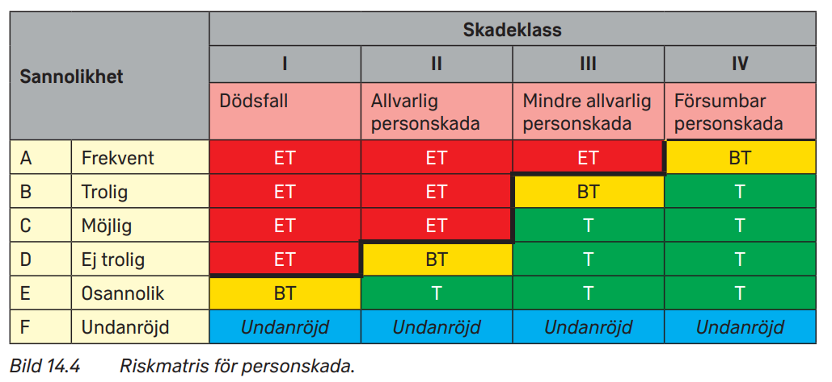
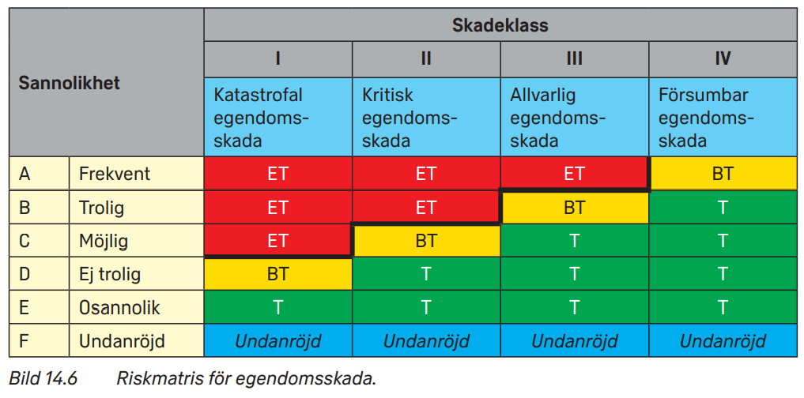
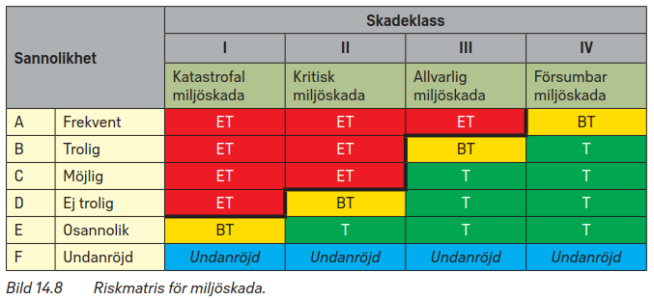
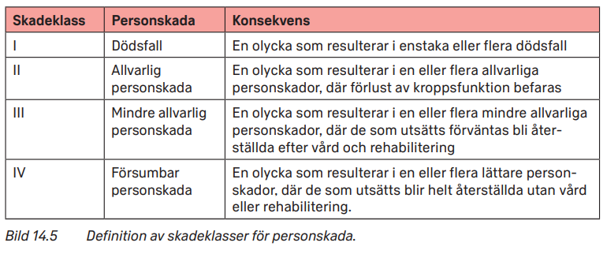
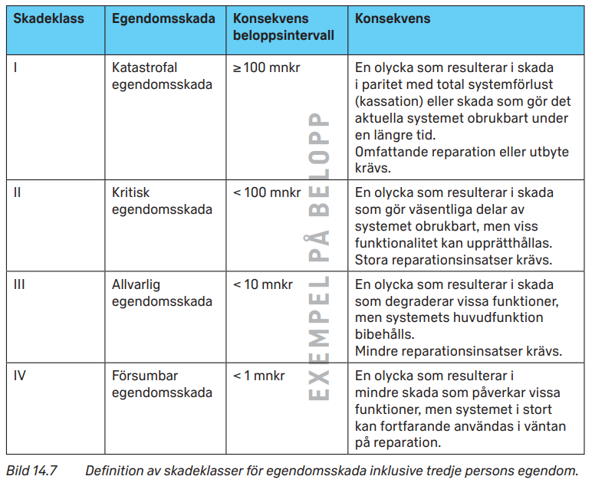
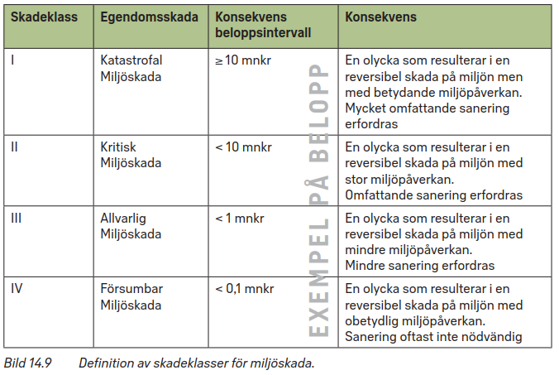
Riskmatriser för person-, egendoms- och miljöskador. Se HSS 2022 kapitel 14

